Gemeinde
BFS-Nr. | Wahlkreis | Resultat
2421 | Aedermannsdorf | Abgelehnt
2511 | Aeschi | Angenommen > 58%
2541 | Balm b. Günsberg | Angenommen
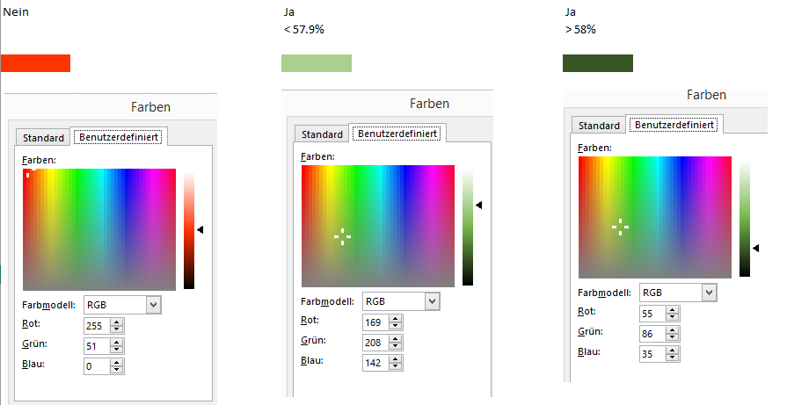
2422 | Balsthal | Angenommen
2611 | Bärschwil | Angenommen
2471 | Bättwil | Angenommen > 58%
2612 | Beinwil | Angenommen
2542 | Bellach | Angenommen > 58%
2543 | Bettlach | Angenommen
2513 | Biberist | Angenommen > 58%
2445 | Biezwil | Angenommen > 58%
2514 | Bolken | Angenommen > 58%
2571 | Boningen | Abgelehnt
2613 | Breitenbach | Angenommen
2465 | Buchegg | Angenommen > 58%
2472 | Büren | Abgelehnt
2614 | Büsserach | Abgelehnt
2572 | Däniken | Abgelehnt
2516 | Deitingen | Angenommen
2517 | Derendingen | Angenommen > 58%
2473 | Dornach | Angenommen > 58%
2535 | Drei Höfe | Angenommen > 58%
2573 | Dulliken | Angenommen > 58%
2401 | Egerkingen | Abgelehnt
2574 | Eppenberg-Wöschnau | Abgelehnt
2503 | Erlinsbach | Angenommen
2615 | Erschwil | Angenommen
2518 | Etziken | Angenommen
2616 | Fehren | Angenommen
2544 | Feldbrunnen | Angenommen
2545 | Flumenthal | Angenommen
2575 | Fulenbach | Abgelehnt
2474 | Gempen | Angenommen > 58%
2519 | Gerlafingen | Angenommen > 58%
2546 | Grenchen | Angenommen
2576 | Gretzenbach | Angenommen
2617 | Grindel | Abgelehnt
2547 | Günsberg | Angenommen
2578 | Gunzgen | Angenommen > 58%
2579 | Hägendorf | Angenommen
2520 | Halten | Angenommen > 58%
2402 | Härkingen | Abgelehnt
2491 | Hauenstein-Ifenthal | Angenommen
2424 | Herbetswil | Angenommen
2618 | Himmelried | Angenommen > 58%
2475 | Hochwald | Angenommen > 58%
2476 | Hofstetten-Flüh | Angenommen > 58%
2425 | Holderbank | Abgelehnt
2523 | Horriwil | Angenommen
2548 | Hubersdorf | Angenommen > 58%
2524 | Hüniken | Angenommen
2549 | Kammersrohr | Angenommen > 58%
2580 | Kappel | Angenommen > 58%
2403 | Kestenholz | Abgelehnt
2492 | Kienberg | Angenommen > 58%
2619 | Kleinlützel | Abgelehnt
2525 | Kriegstetten | Angenommen > 58%
2550 | Langendorf | Angenommen > 58%
2426 | Laupersdorf | Abgelehnt
2526 | Lohn-Ammannsegg | Angenommen > 58%
2551 | Lommiswil | Angenommen
2493 | Lostorf | Abgelehnt
2464 | Lüsslingen-Nennigkofen | Angenommen
2527 | Luterbach | Angenommen
2455 | Lüterkofen-Ichertswil | Angenommen > 58%
2456 | Lüterswil-Gächliwil | Angenommen > 58%
2427 | Matzendorf | Angenommen
2620 | Meltingen | Angenommen > 58%
2457 | Messen | Angenommen > 58%
2477 | Metzerlen-Mariastein | Angenommen
2428 | Mümliswil-Ramiswil | Angenommen
2404 | Neuendorf | Abgelehnt
2405 | Niederbuchsiten | Abgelehnt
2495 | Niedergösgen | Angenommen
2478 | Nuglar-St. Pantaleon | Angenommen
2621 | Nunningen | Angenommen
2406 | Oberbuchsiten | Angenommen
2553 | Oberdorf | Angenommen > 58%
2528 | Obergerlafingen | Angenommen
2497 | Obergösgen | Angenommen > 58%
2529 | Oekingen | Angenommen
2407 | Oensingen | Abgelehnt
2581 | Olten | Angenommen > 58%
2530 | Recherswil | Abgelehnt
2582 | Rickenbach | Abgelehnt
2554 | Riedholz | Angenommen > 58%
2479 | Rodersdorf | Angenommen > 58%
2555 | Rüttenen | Angenommen > 58%
2461 | Schnottwil | Angenommen > 58%
2583 | Schönenwerd | Angenommen > 58%
2480 | Seewen | Angenommen
2556 | Selzach | Angenommen
2601 | Solothurn | Angenommen > 58%
2584 | Starrkirch-Wil | Angenommen > 58%
2499 | Stüsslingen | Angenommen
2532 | Subingen | Angenommen
2500 | Trimbach | Angenommen > 58%
2463 | Unterramsern | Angenommen
2585 | Walterswil | Angenommen > 58%
2586 | Wangen | Angenommen > 58%
2430 | Welschenrohr-Gänsbrunnen | Angenommen
2501 | Winznau | Angenommen
2502 | Wisen | Abgelehnt
2481 | Witterswil | Angenommen > 58%
2408 | Wolfwil | Angenommen
2534 | Zuchwil | Angenommen > 58%
2622 | Zullwil | Angenommen > 58%

